会场备品采买
序号 | 名称 | 实际支付费用 | 支付凭证
1 | 良品铺子7种坚果 | 206.9
2 | 低脂高蛋白鸡肉肠 | 255.84
3 | 黑松露火腿苏打饼干 | 158.64
4 | Perrier巴黎水 | 231
5 | NFC橙汁 | 303
6 | 椰子水 | 170.76
9 | 德宝湿纸巾独立包装 | 35.9
10 | 洁柔干纸巾独立包装 | 40.8
11 | 龙角散 | 124.5
12 | 润喉糖 | 124.4
13 | 屏幕清洁棉片 | 58.65
14 | 独立包装一次性口罩 | 62.8 | 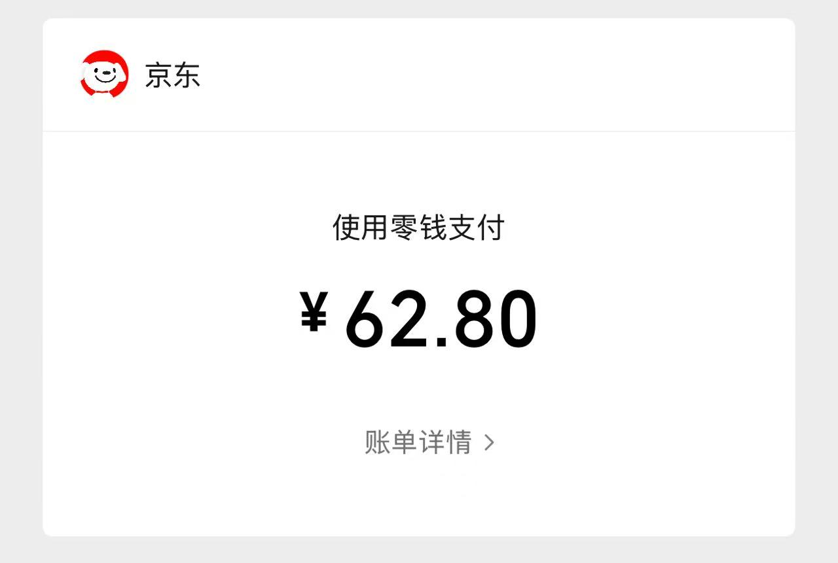
 |  | 1773.19

现场点餐汇总
序号 | 日期 | 餐食 | 餐厅名称 | 实际总价 | 支付凭证
1 | 9.14日 | 上午咖啡 | 瑞幸 | 76.2 | 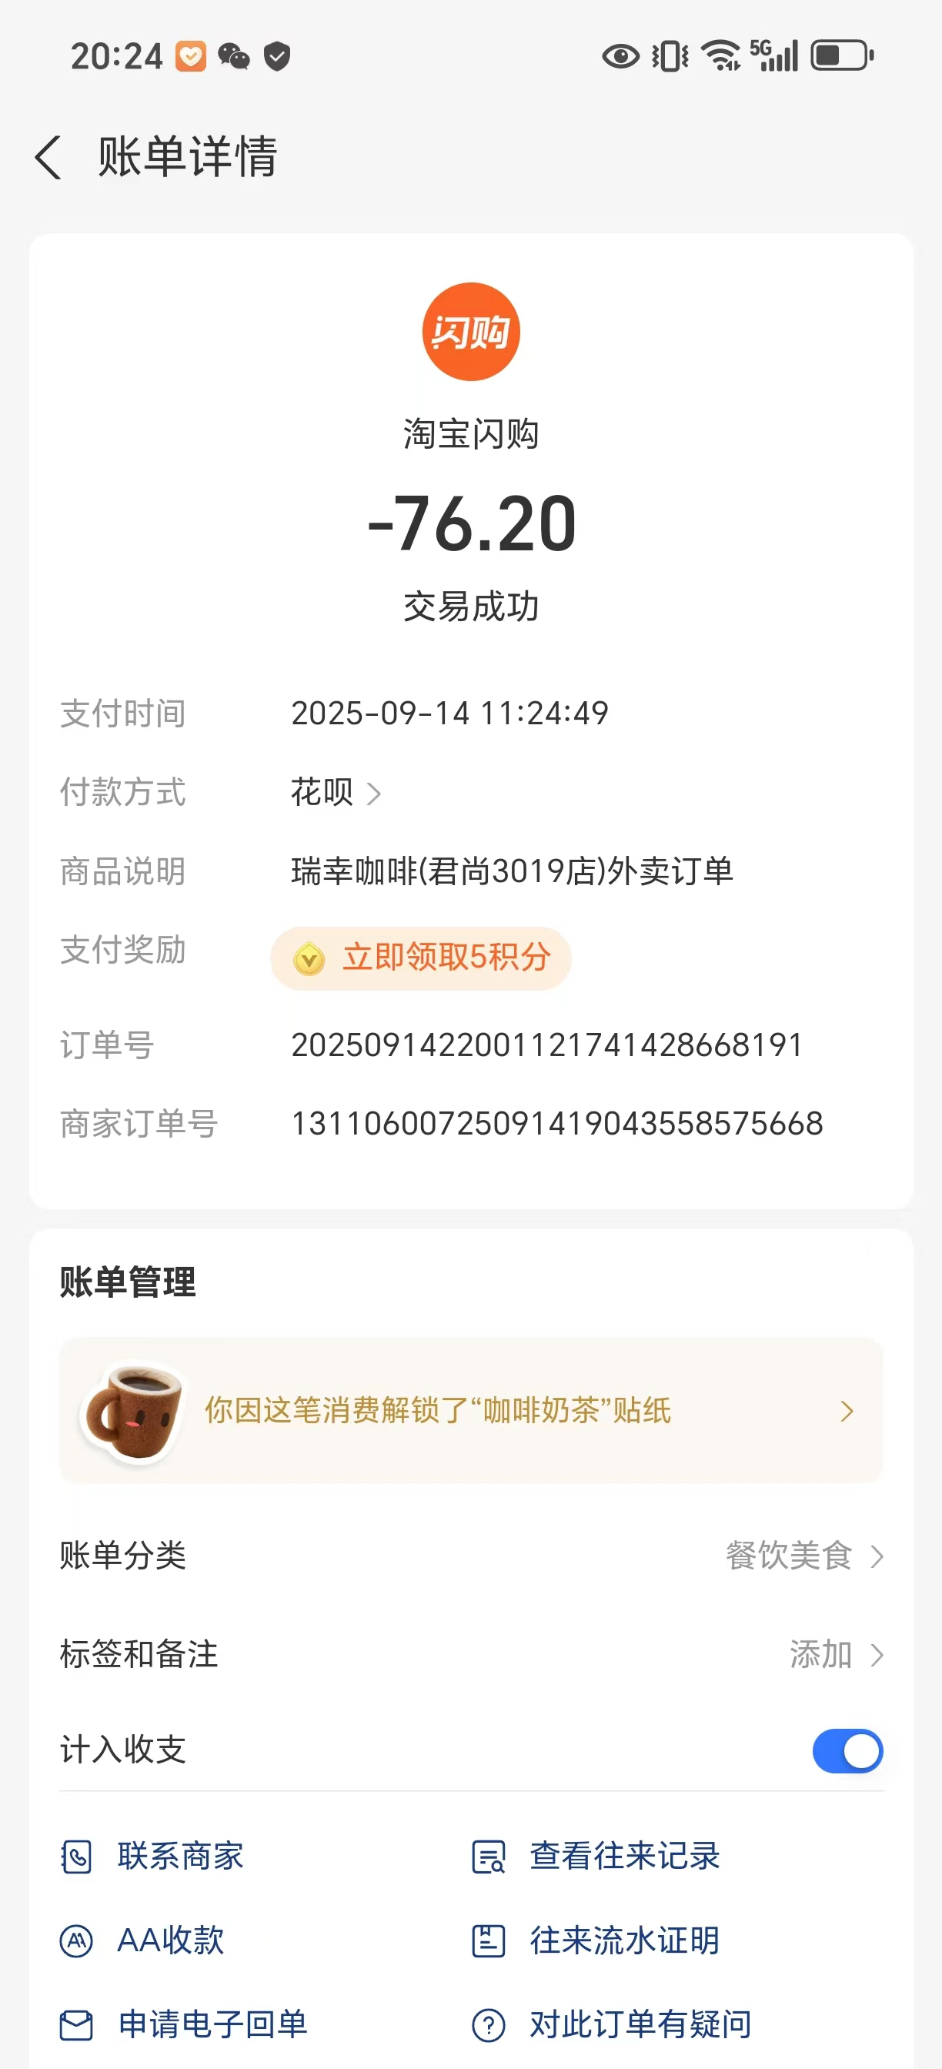
2 |  | 午餐 | 外婆家 | 139.28 | 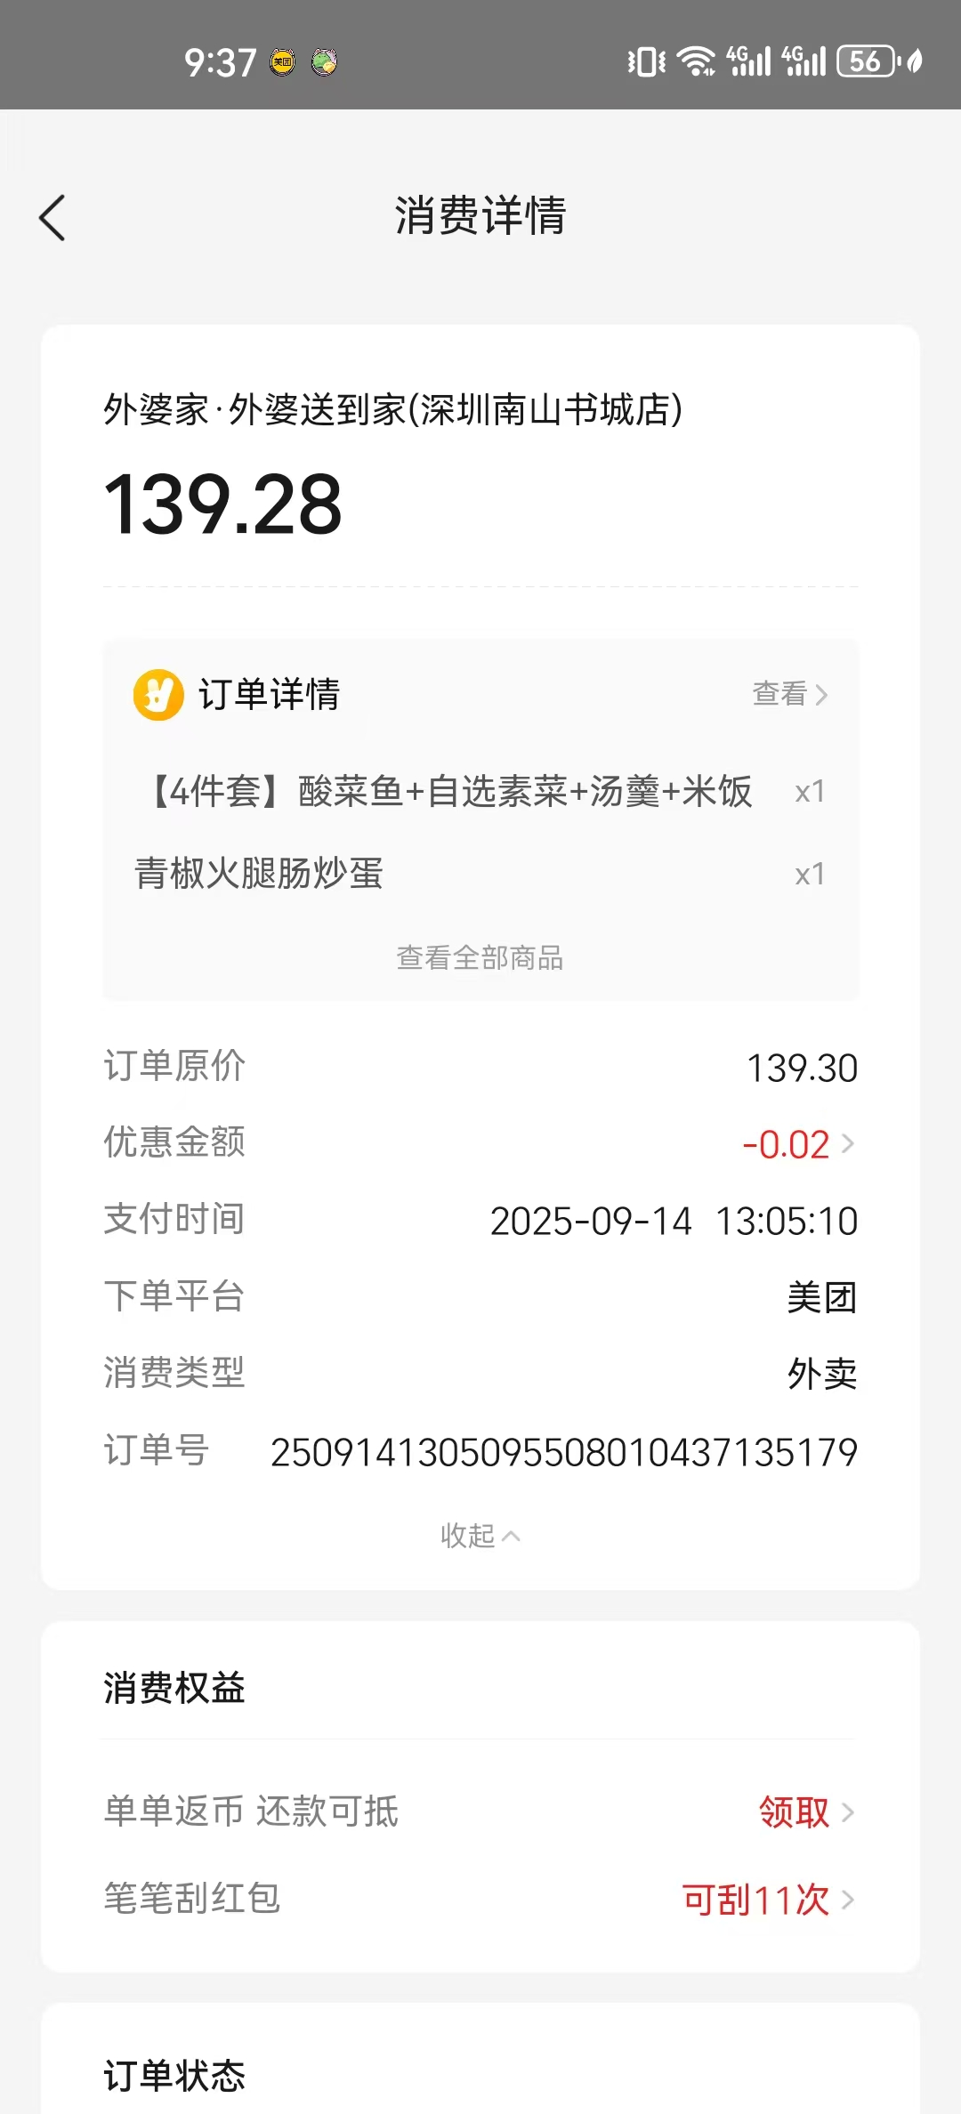
3 | 9.15日 | 上午咖啡 | MANNER | 422 | 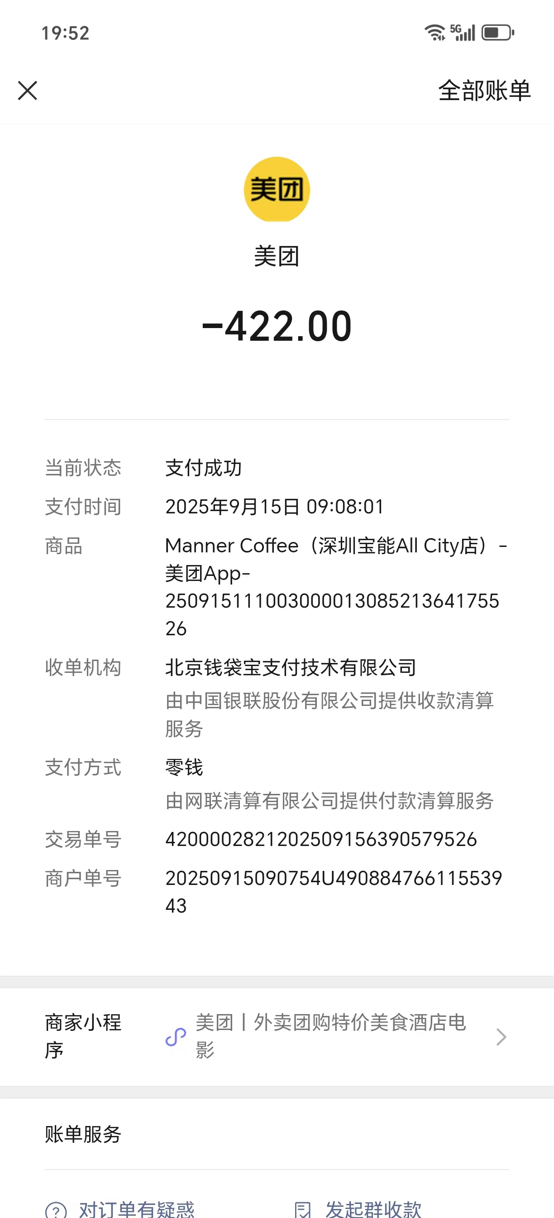
4 | 9.16日 | 上午咖啡 | JPG | 371 | 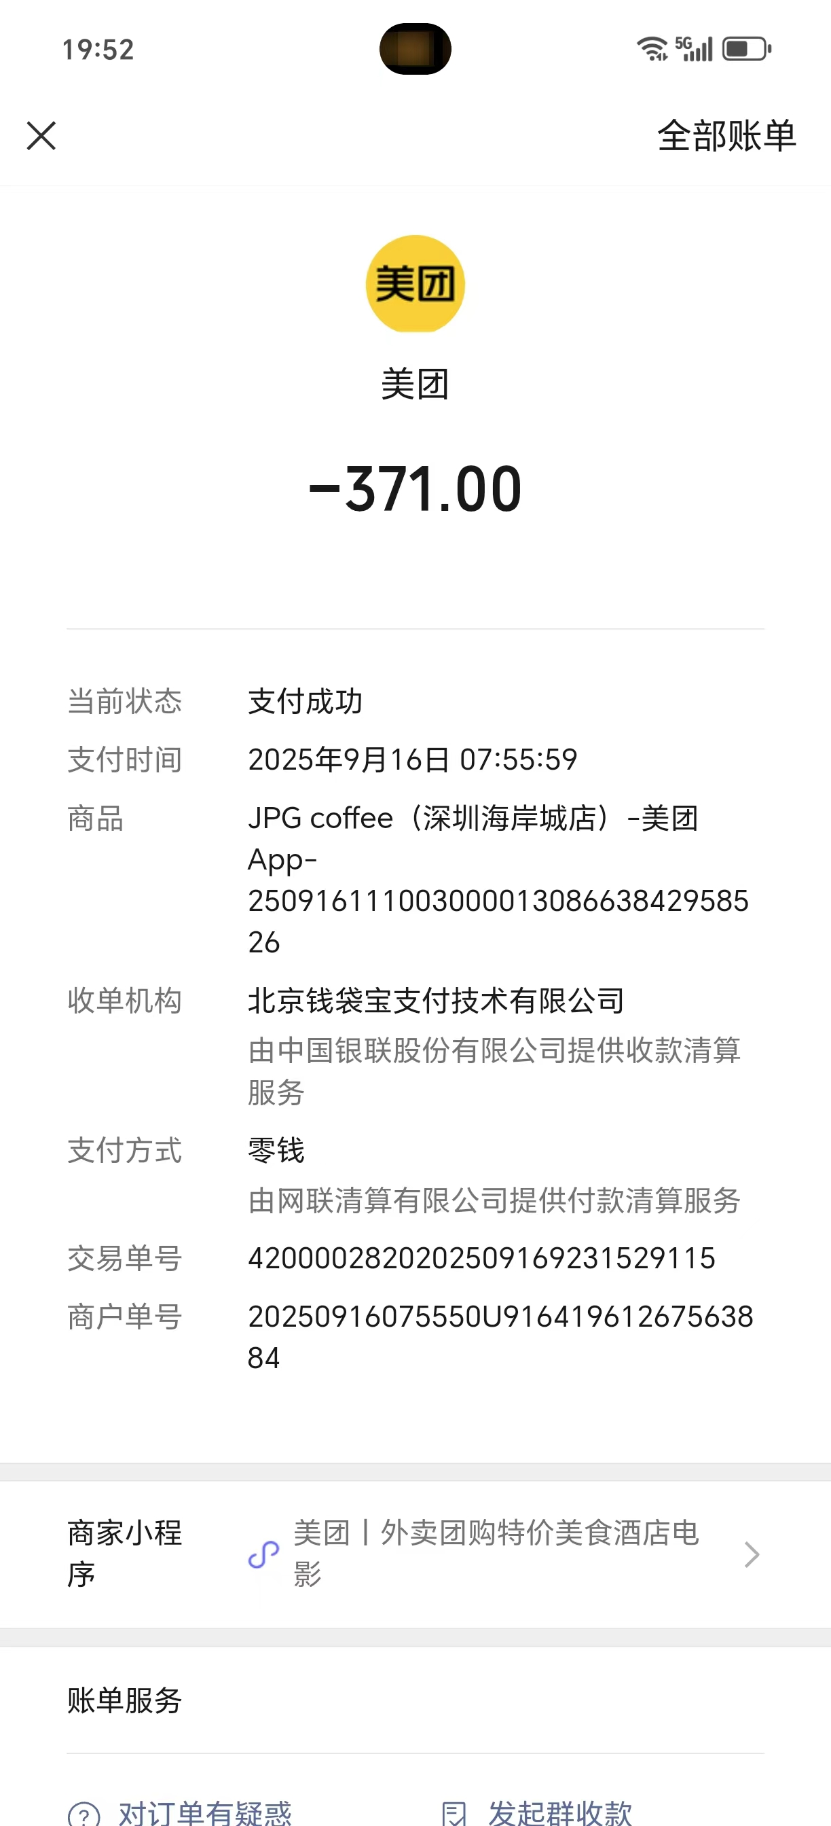
5 |  |  | 奈雪 | 27 | 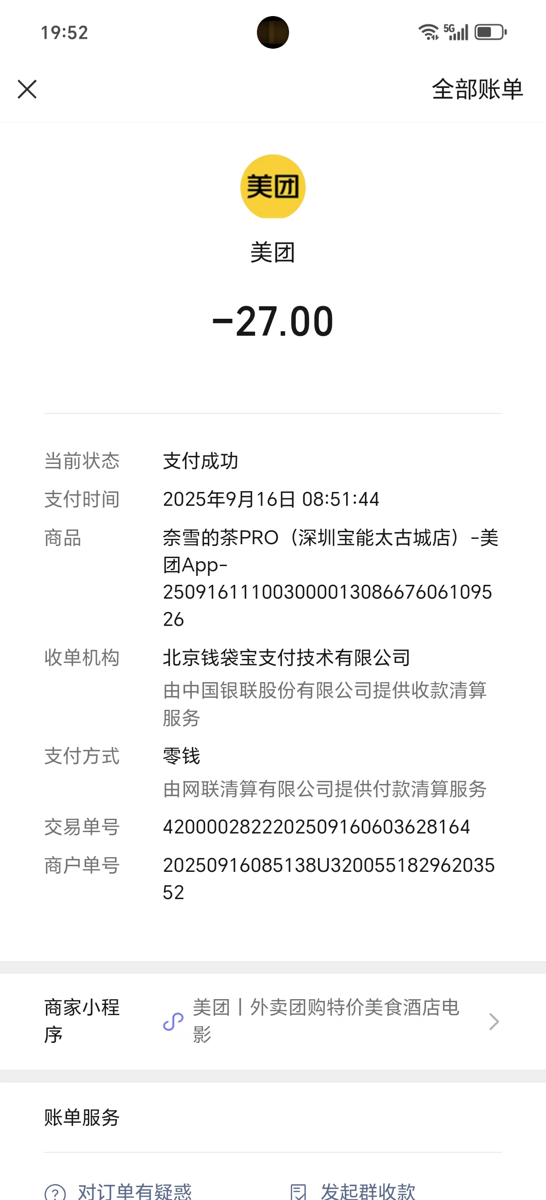
6 |  | 午餐 | 嘉旺茶餐厅 | 619.98 | 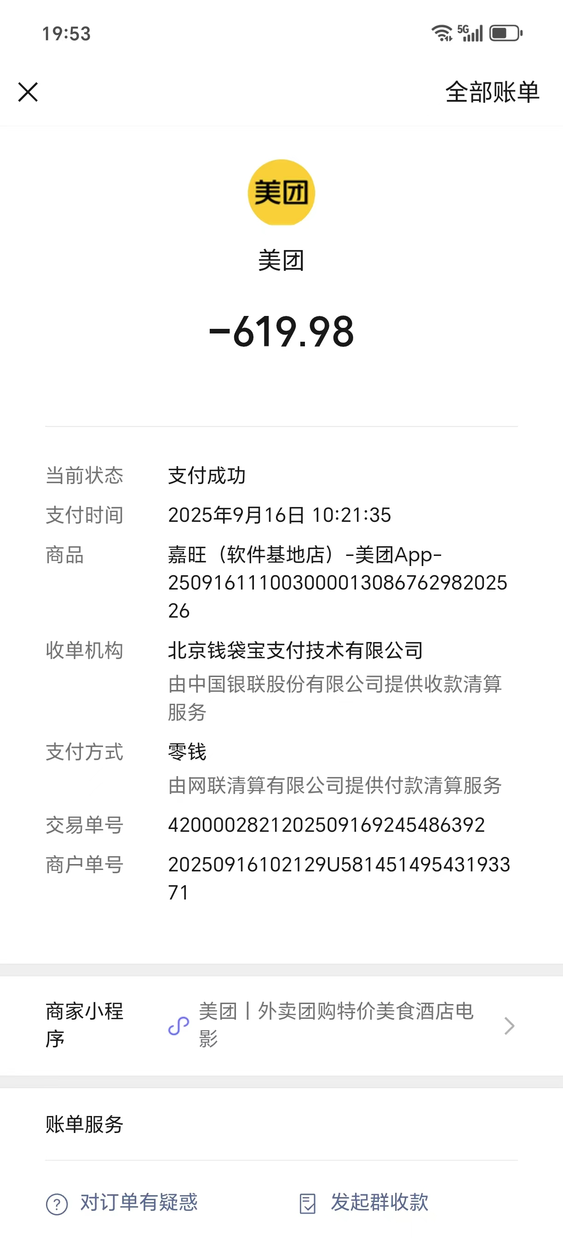
7 |  |  | 麦当劳 | 426.8 | 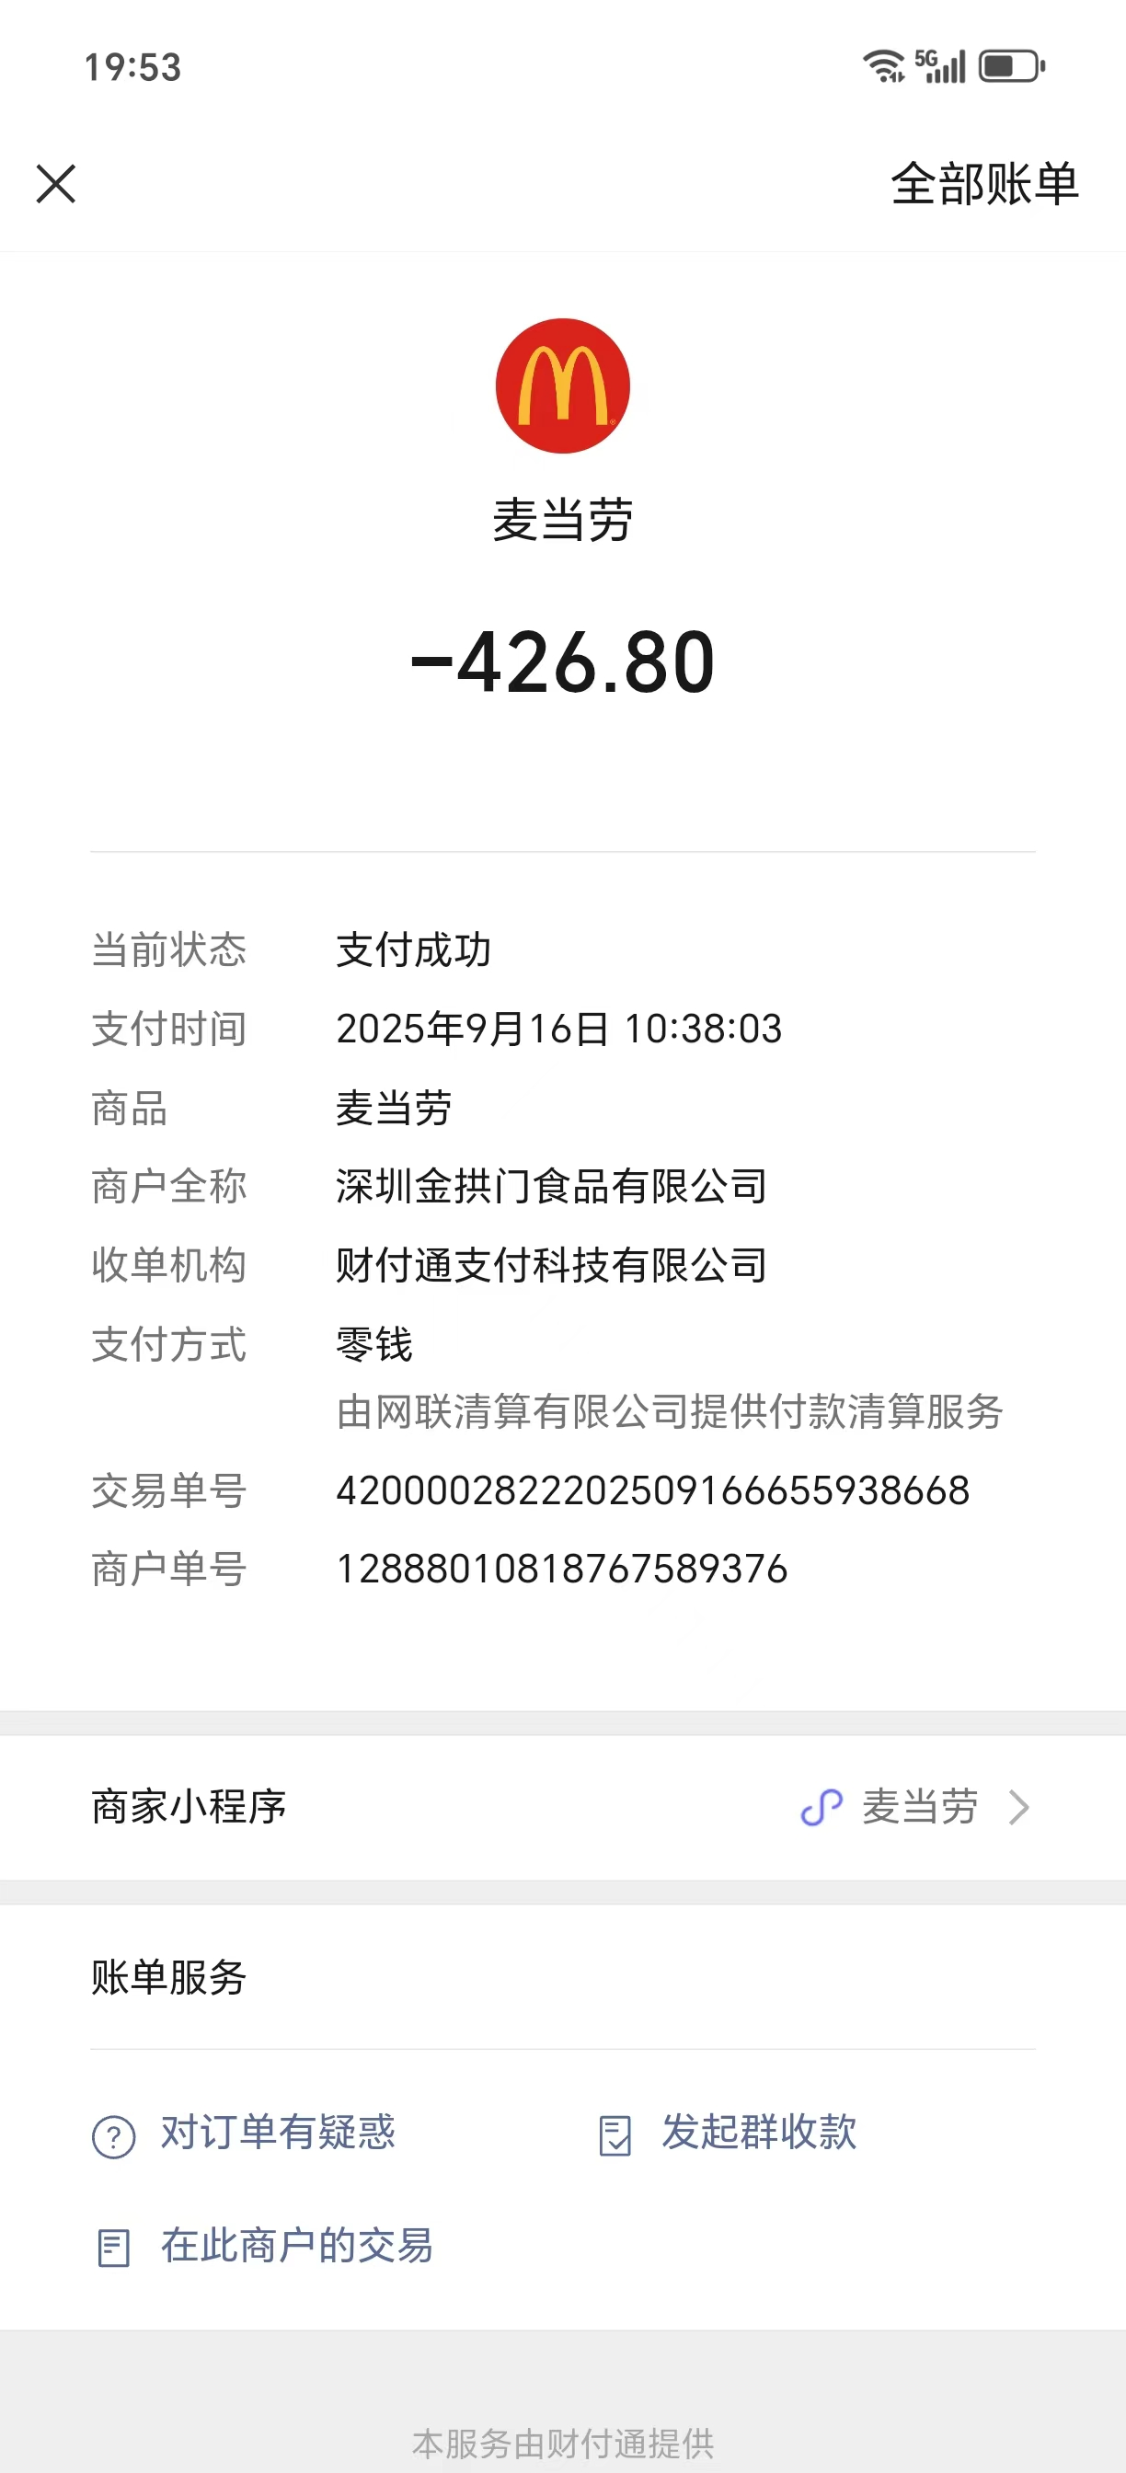
8 |  | 晚餐 | 吉野家 | 369.6 | 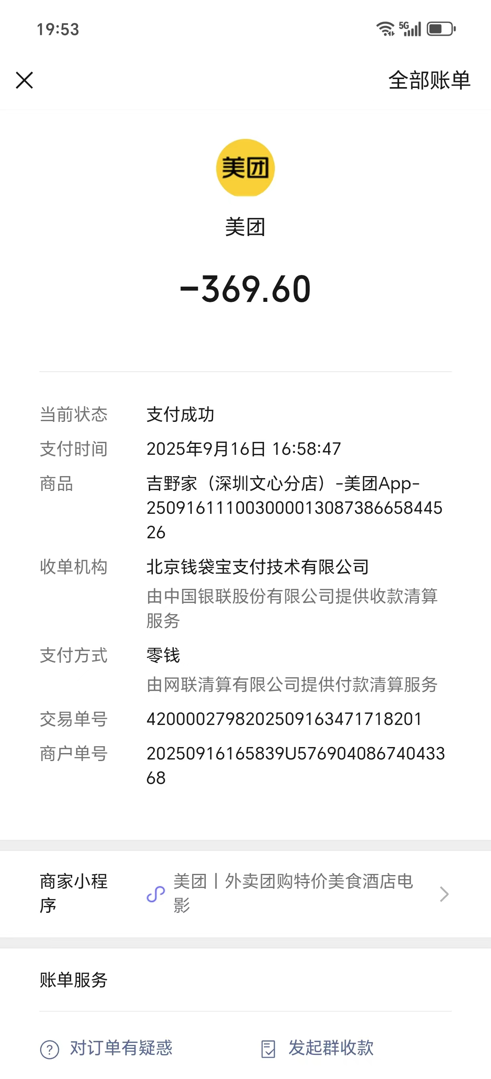
9 |  |  | 麦当劳 | 518.5 | 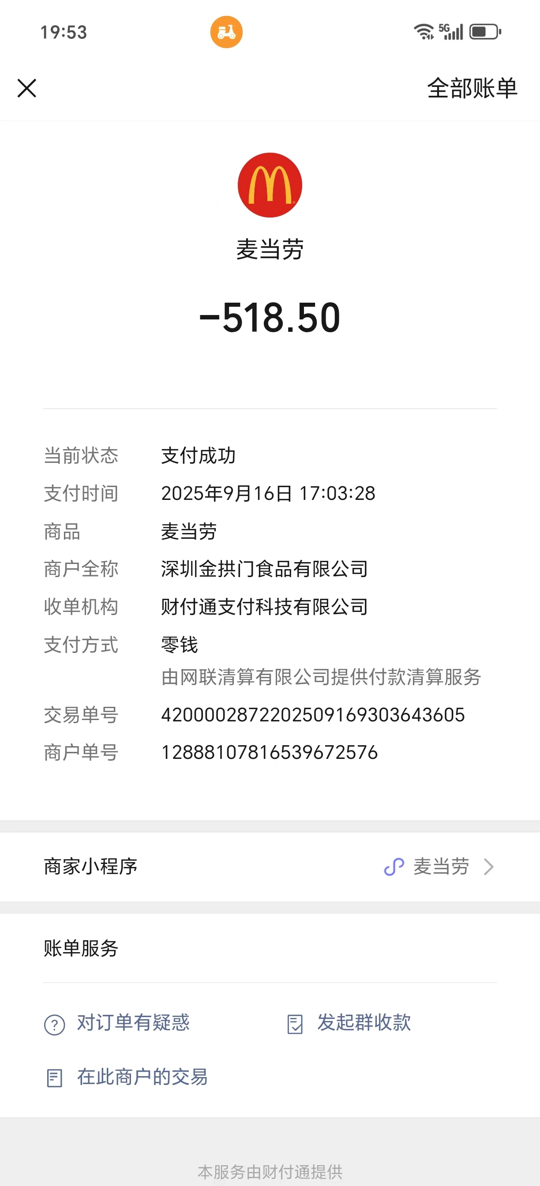
11 |  |  | 霸王茶姬 | 212.7 | 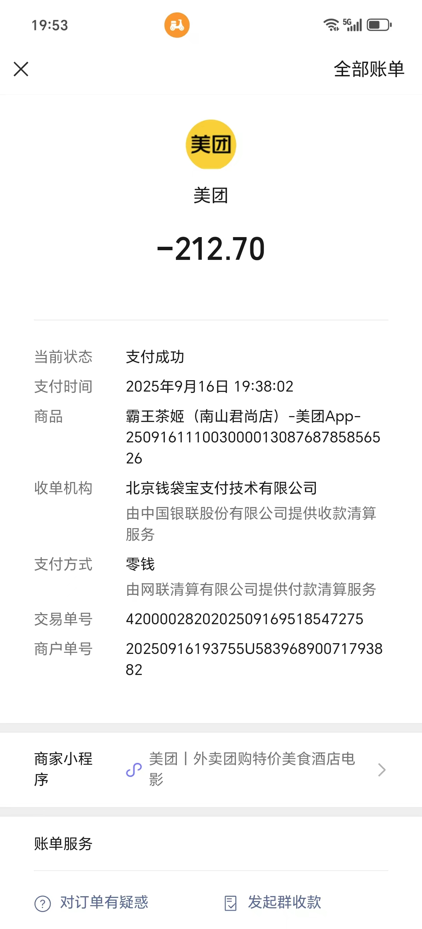
12 |  |  | 霸王茶姬 | 72.7 | 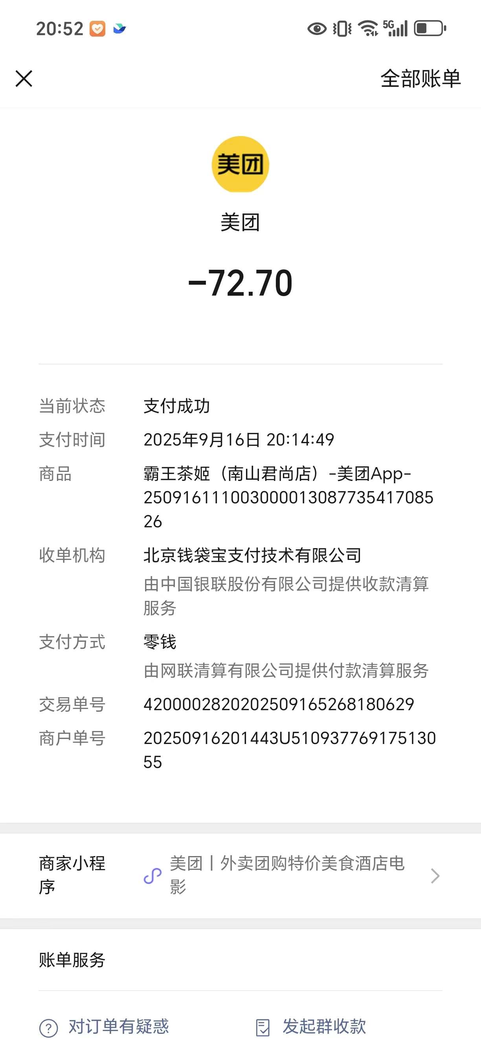
13 | 9.17日 | 上午咖啡 | JDG | 473 | 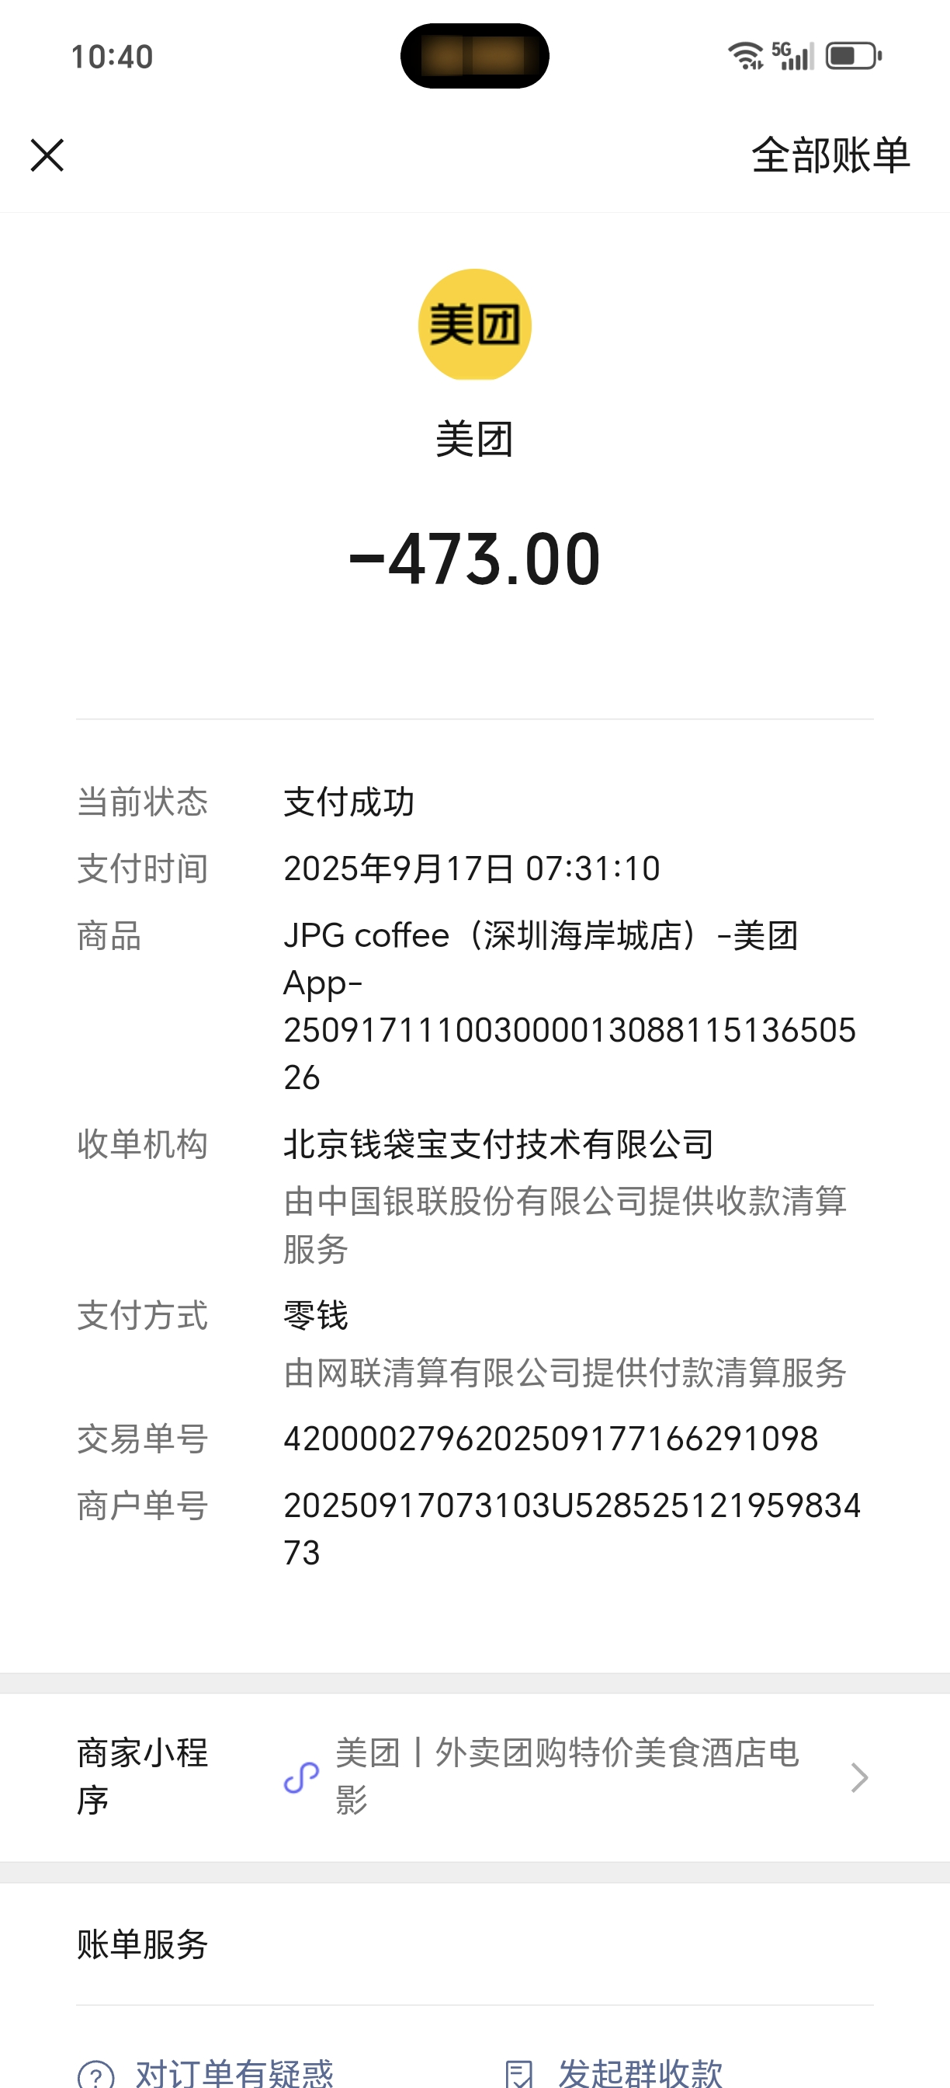
14 |  |  | Tims | 582.9 | 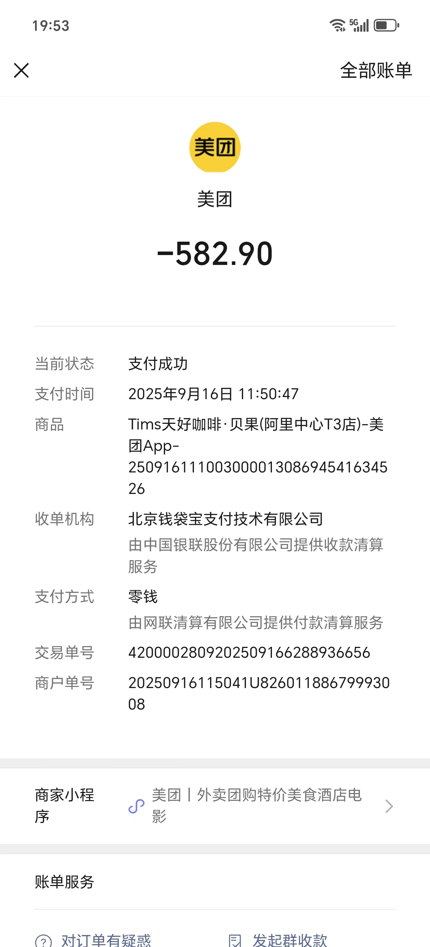
 |  |  | Tims | 246 | 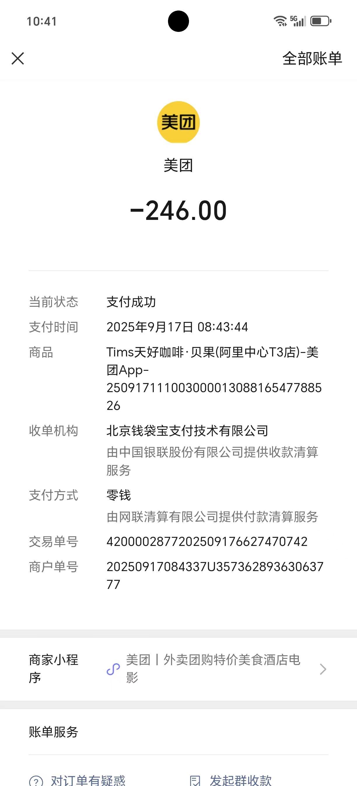
 |  |  | Tims | 721.5 | 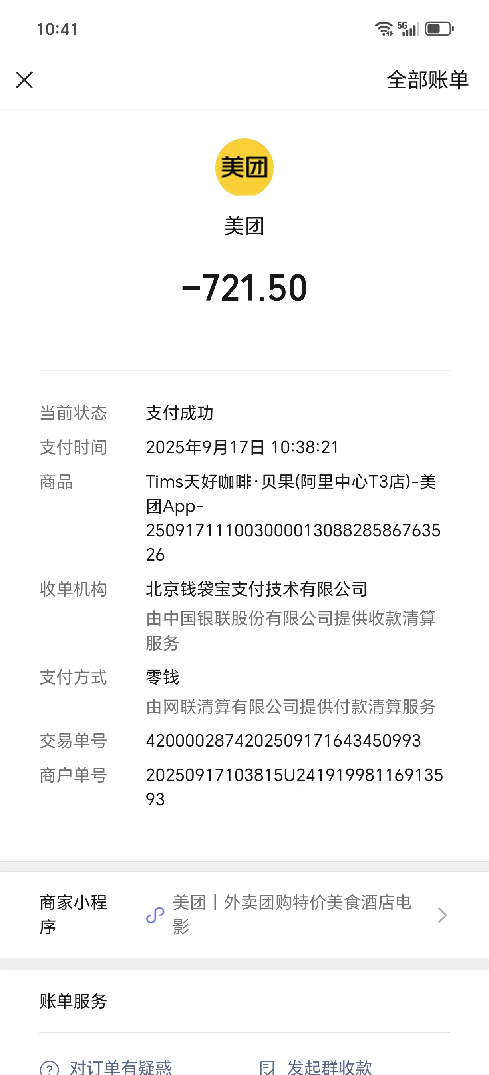
15 |  |  | 瑞幸 | 26.8 | 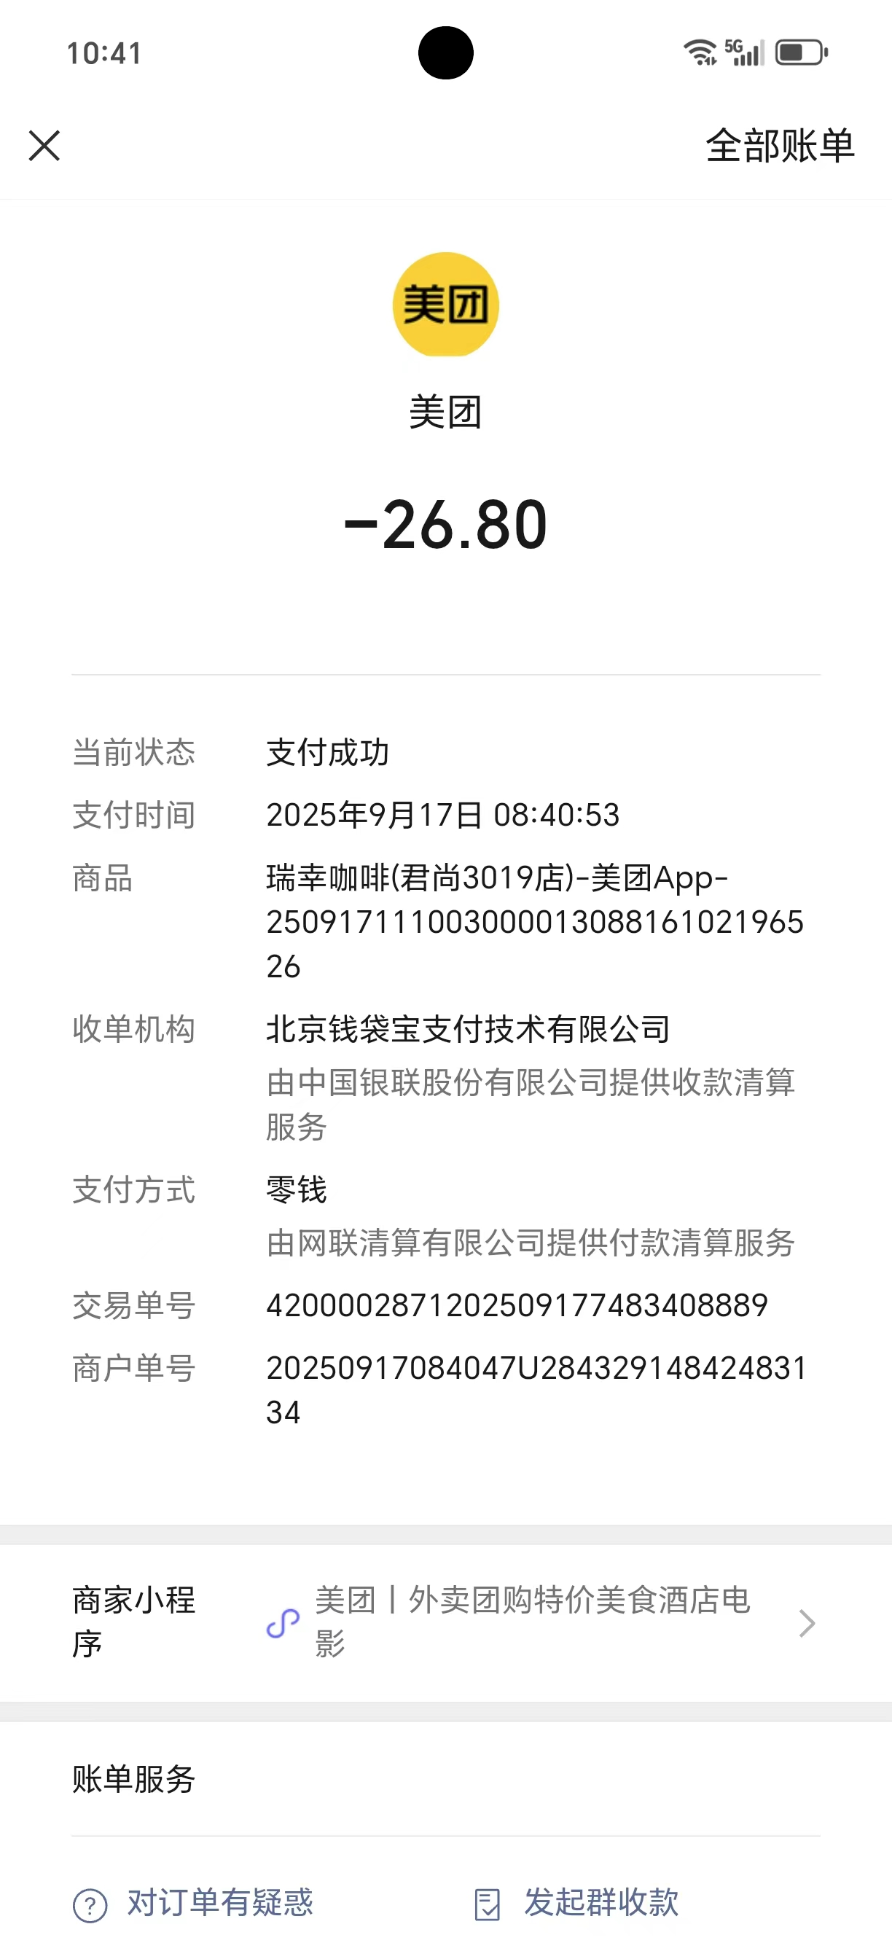
16 |  | 早餐 | 赛百味 | 150.1 | 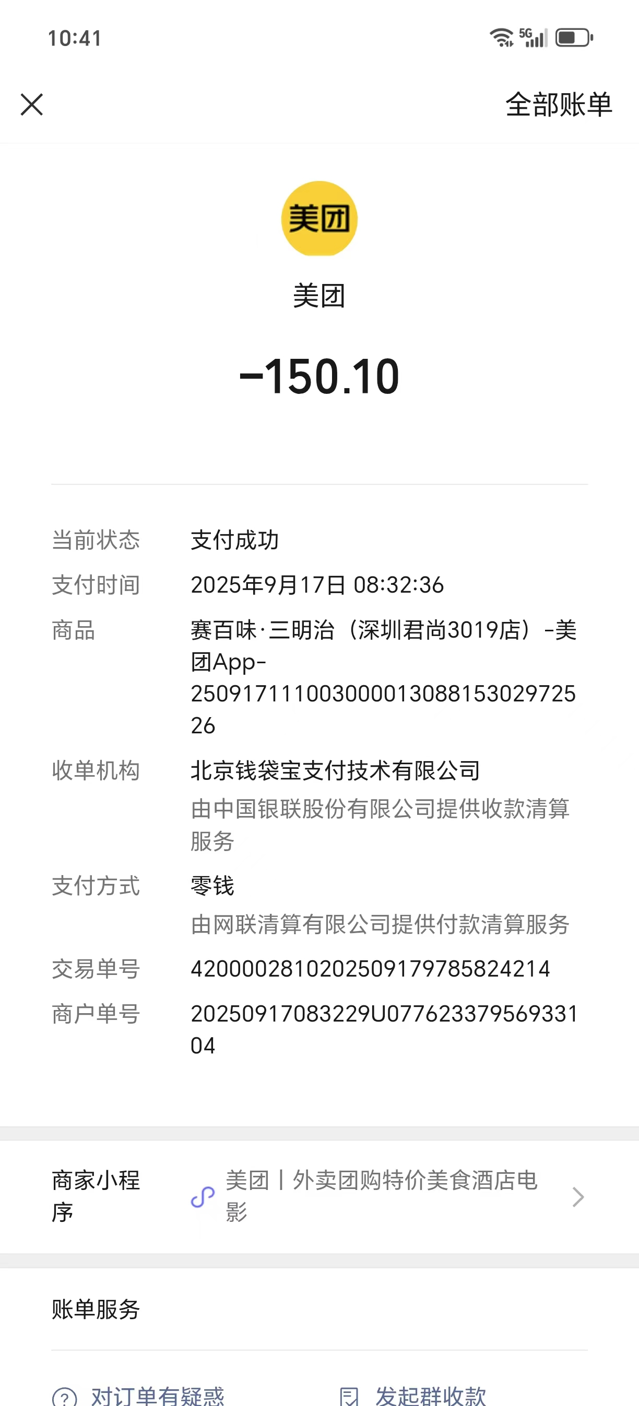
17 |  | 午餐 | 米仓 | 558 | 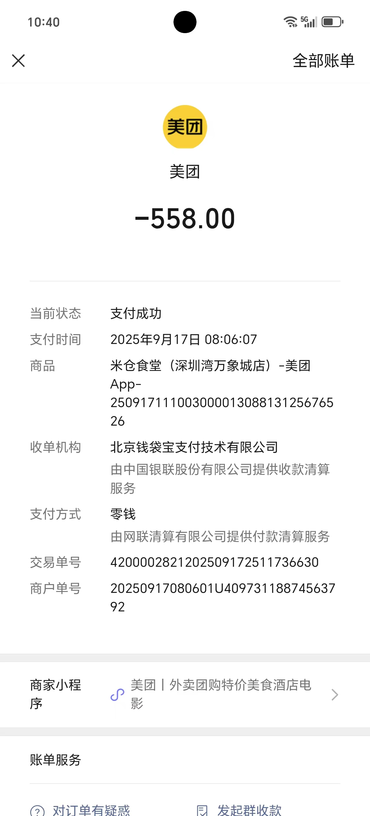
18 |  |  | 米仓 | 126.5 | 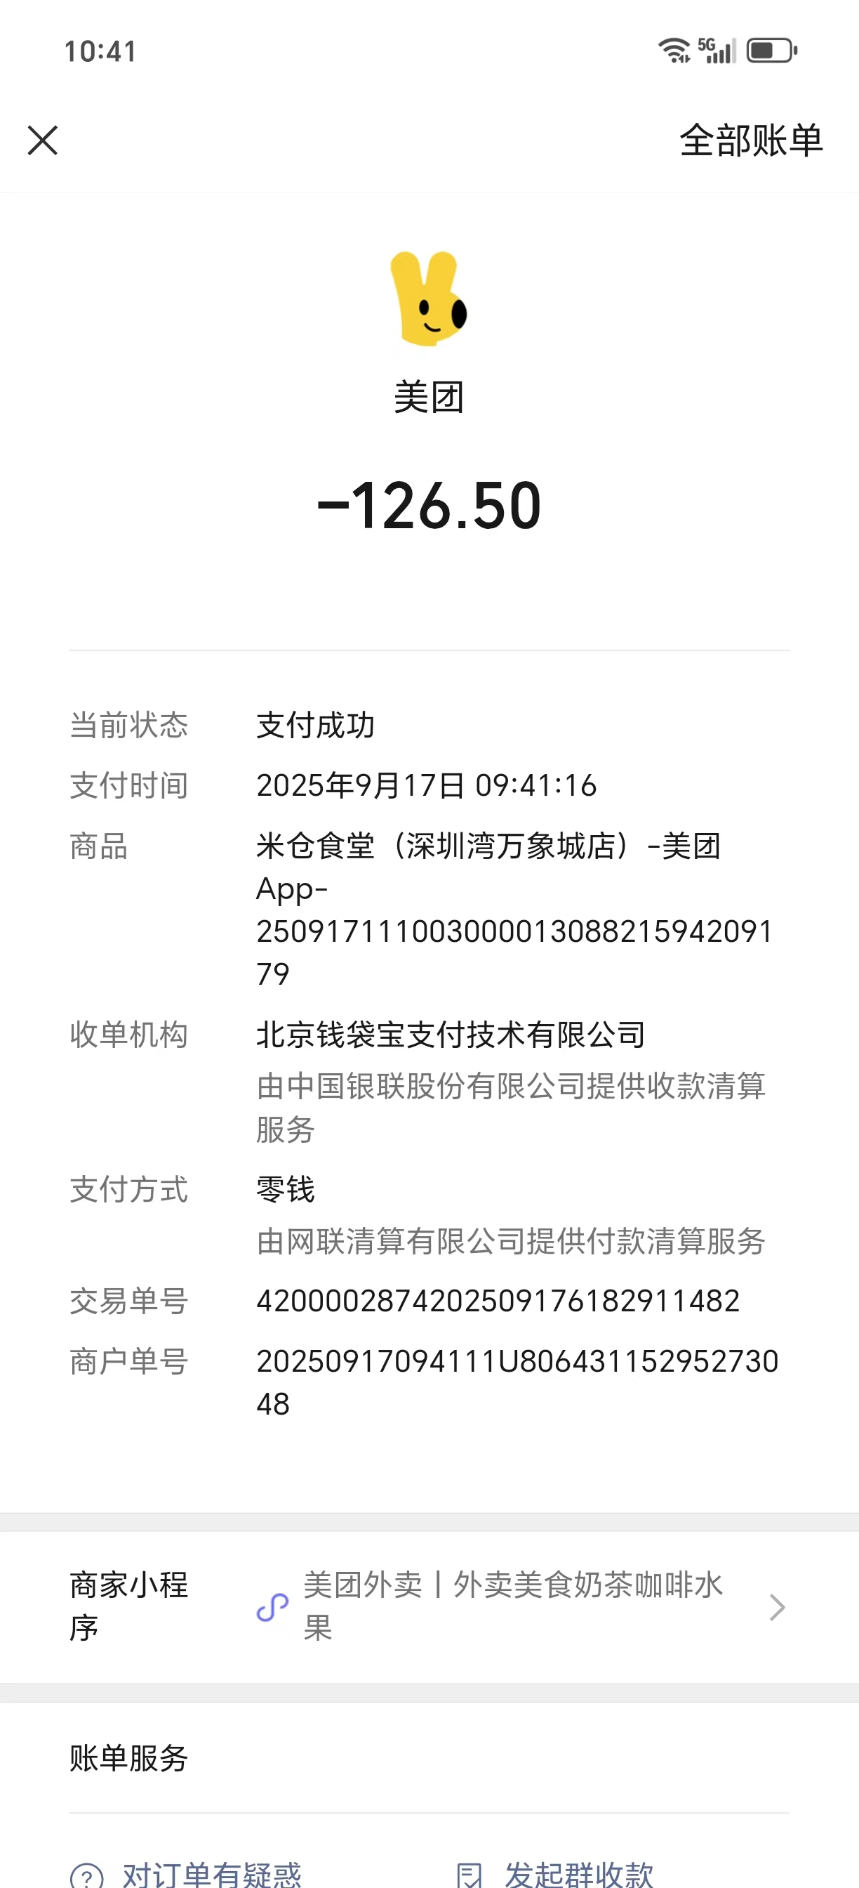
19 |  |  | 麦当劳 | 64.8 | 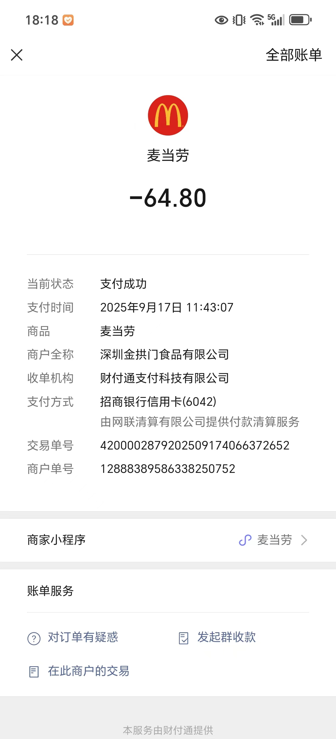
20 |  |  | 麦当劳 | 693 | 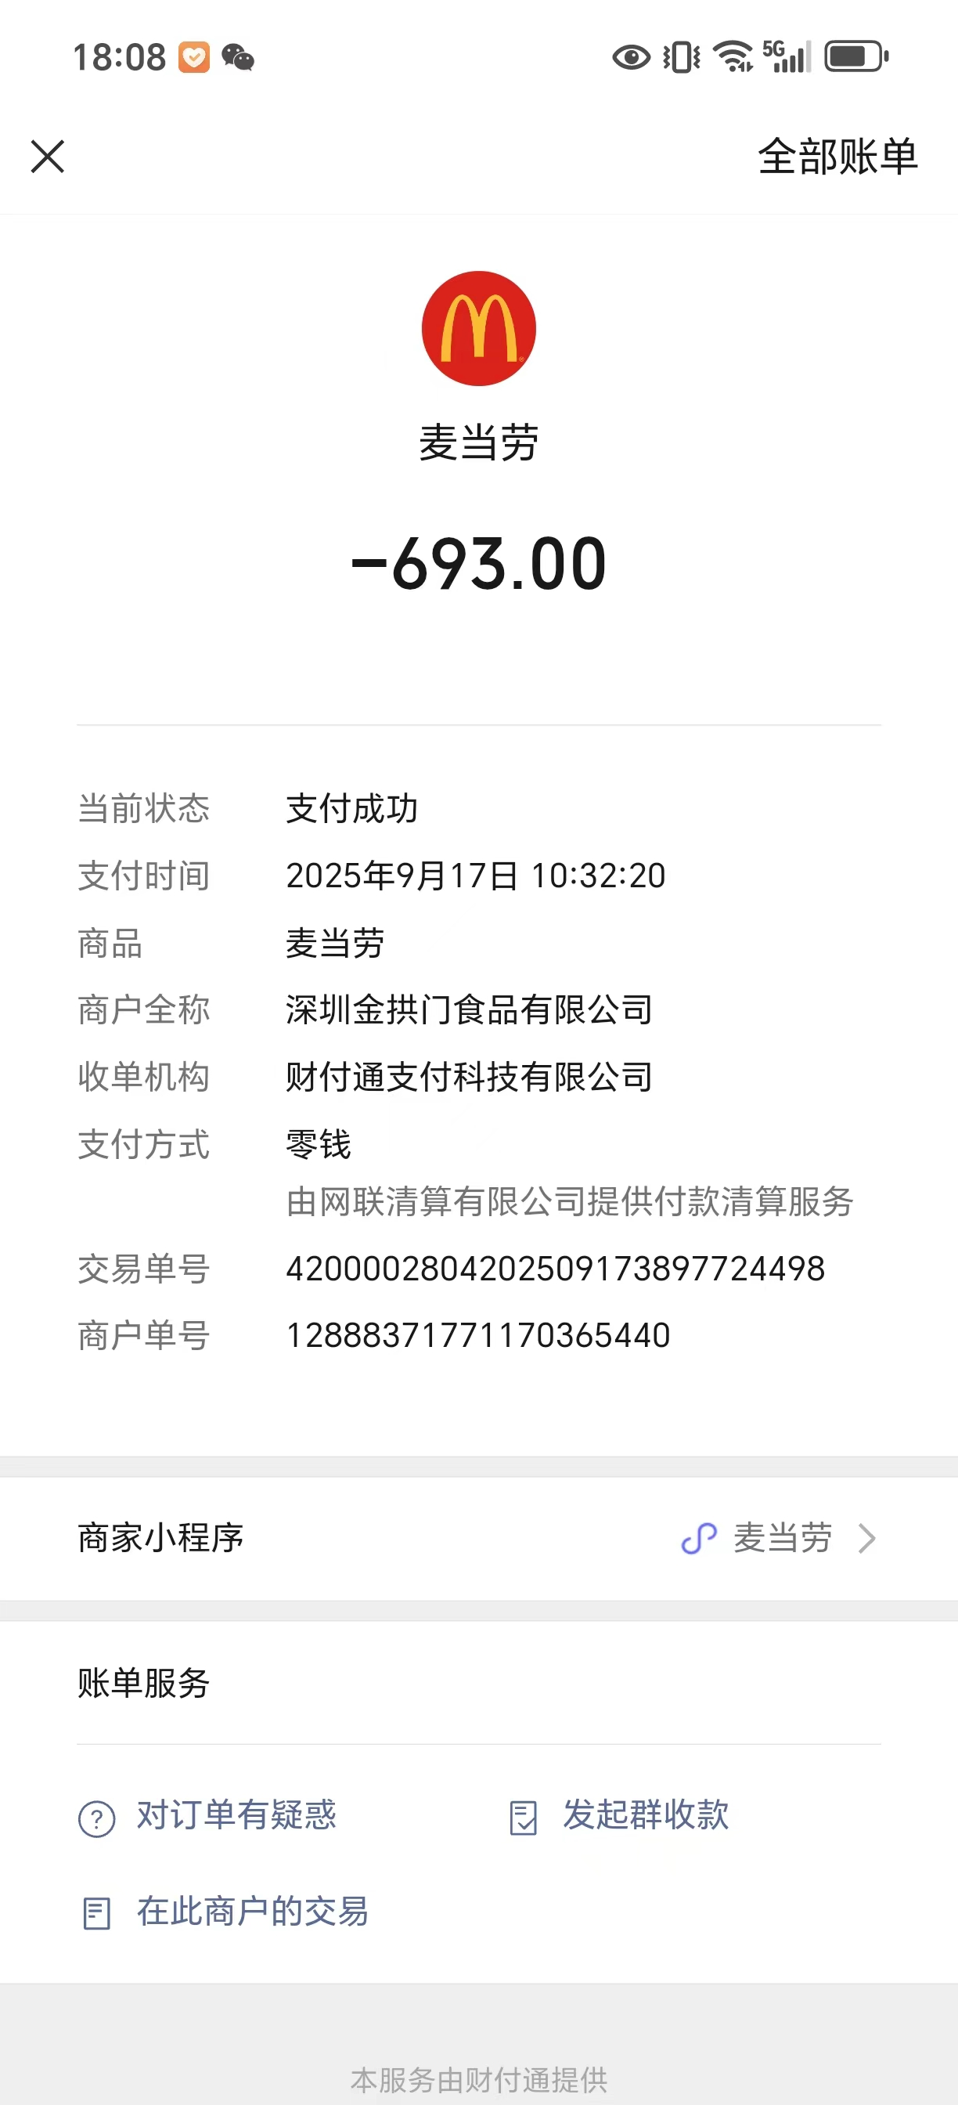
 |  |  |  | 6898.36

